Лист1
ООО «Яковлевский лен»
Россия, 155550 Ивановская обл., г.Приволжск, ул. Революционная, 119
Телефон: 8 (910) 985-45-15 8 (980) 693-93-93
www.lenmagazin.ru e-mail: trade@lenmagazin.ru
Скатерти жаккардовые хлопок 100%
Фото | Артикул, Рисунок | Цвет | размер | Цена в руб. | Заказ | Сумма
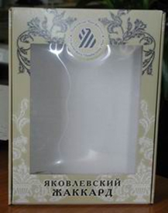 | Подарочная коробка |  | 27*36*7 | 155 |  | 0.00
Итого |  |  |  |  | 0 | 0.00
Столешницы
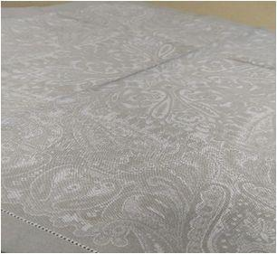 | 24С-1Як Катарина | бежевый | 84*84 | 400
Круглые скатерти
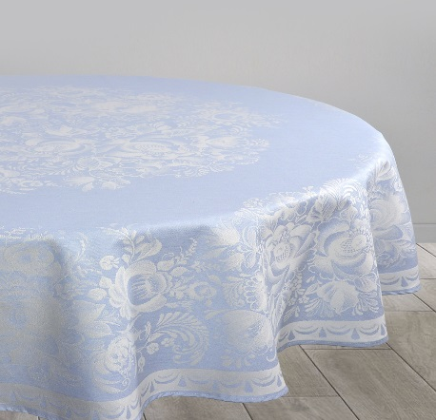 | 07С-24ЯК Цветы | сиреневый | Д178 | 1435 |  | 0.00
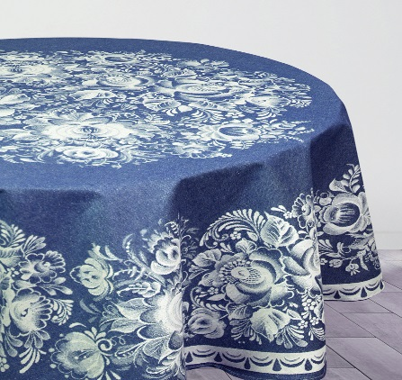 | 07С-24ЯК Цветы | синий | Д178 | 1435 |  | 0.00
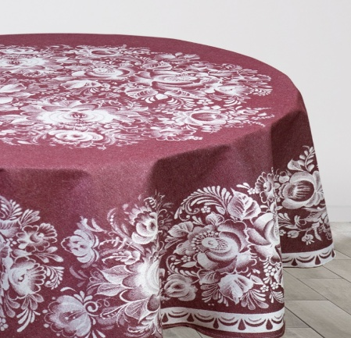 | 07С-24ЯК Цветы | бордовый | Д178 | 1435 |  | 0.00
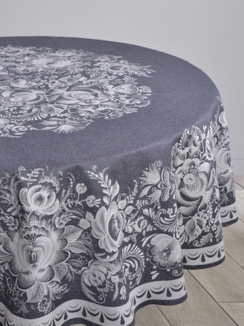 | 07С-24ЯК Цветы | темный серый | Д178 | 1435 |  | 0.00
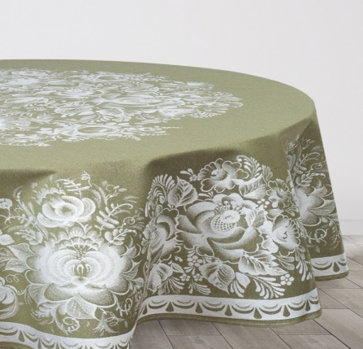 | 07С-24ЯК Цветы | оливковый | Д178 | 1435 |  | 0.00
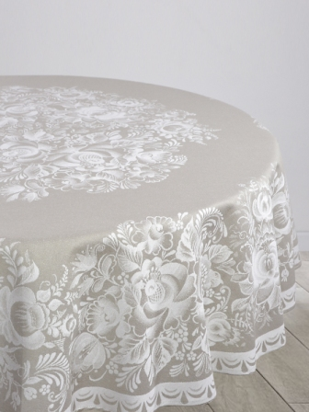 | 07С-24ЯК Цветы | серый | Д178 | 1435 |  | 0.00
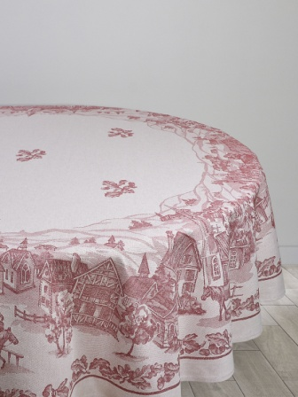 | 07С-24ЯК Американская деревня | красный | Д178 | 1435 |  | 0.00
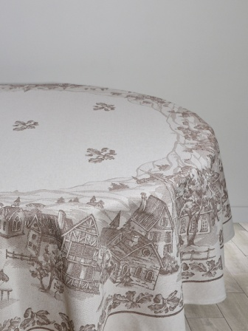 | 07С-24ЯК Американская деревня | коричневый | Д178 | 1435 |  | 0.00
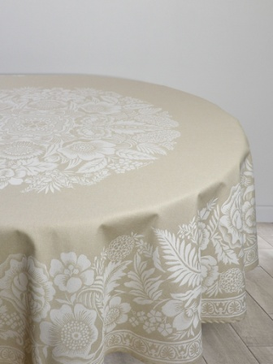 | 07С-24ЯК Лесной букет | бежевый | Д178 | 1435 |  | 0.00
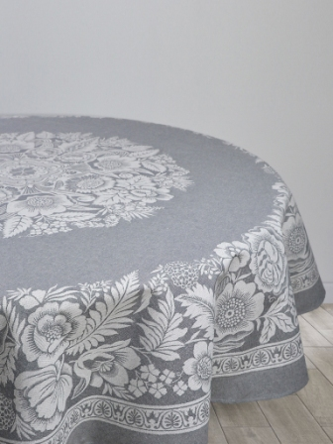 | 07С-24ЯК Лесной букет | серый | Д178 | 1435 |  | 0.00
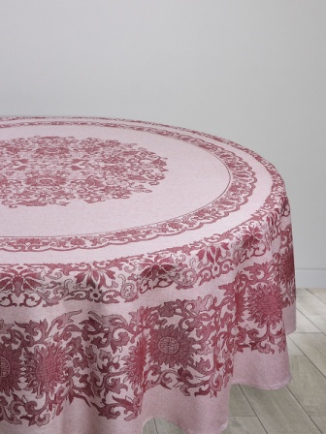 | 07С-24ЯК Восточный мотив | красный | Д178 | 1435 |  | 0.00
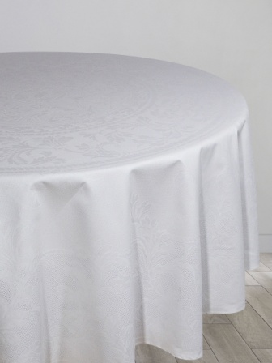 | 16С-3ЯК Овальная | белый | Д183 | 1435 |  | 0.00
 | 16С-3ЯК Овальная | серый | Д183 | 1435 |  | 0.00
 | 16С-3ЯК Овальная | коричневый | Д183 | 1435 |  | 0.00
 | 16С-3ЯК Овальная | бежевый | Д187 | 1435 |  | 0.00
Итого |  |  |  |  | 0 | 0.00
Овальные скатерти
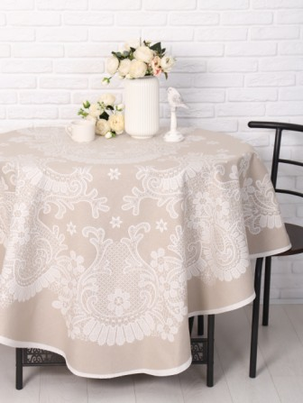 | 07С-24ЯК Весна | бежевый | 170*250 | 2155 |  | 0.00
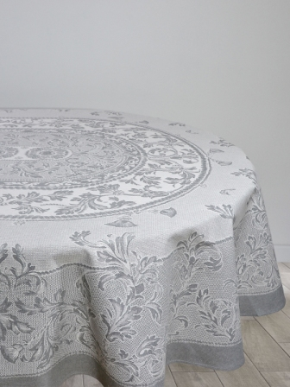 | 07С-24ЯК Овальная | серый |  |  |  | 0.00
 |  |  | 170*320 | 2600 |  | 0.00
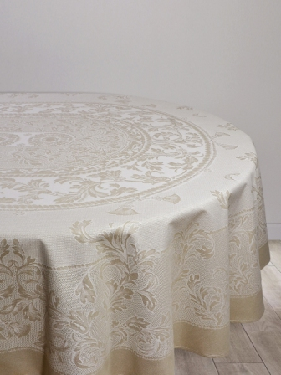 | 07С-24ЯК Овальная | бежевый |  |  |  | 0.00
 |  |  | 170*320 | 2600 |  | 0.00
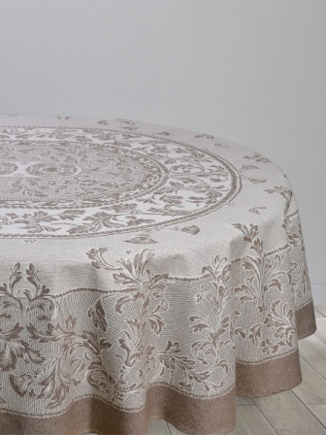 | 07С-24ЯК Овальная | коричневый | 170*250 | 2155 |  | 0.00
 |  |  | 170*320 | 2600 |  | 0.00
Итого |  |  |  |  | 0 | 0.00
Прямоугольные скатерти
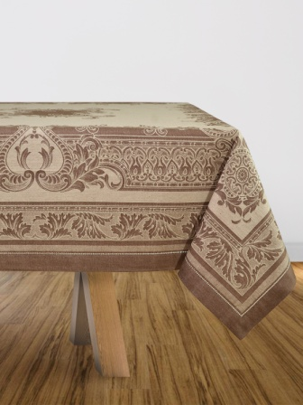 | 07С-6ЯК Акантус | коричневый | 178*178 | 1420 |  | 0.00
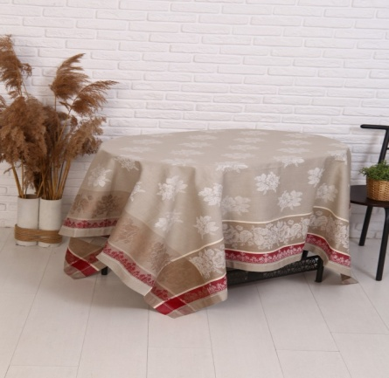 | Обр.1761ЯК Традиция | бежевый бордовый | 170*170 | 1100 |  | 0.00
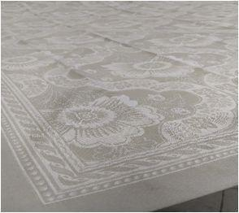 | 03С-34ЯК Декоративное цветение | бежевый | 178*250 | 1700 |  | 0.00
 |  |  | 178*320 | 2200 |  | 0.00
 |  |  | 178*360 | 2450 |  | 0.00
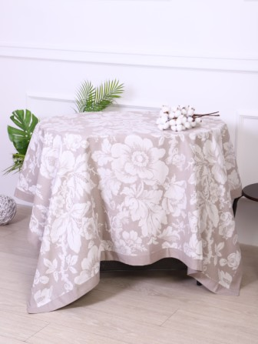 | Обр.1761ЯК Авиньон | серый | 170*360 | 2440 |  | 0.00
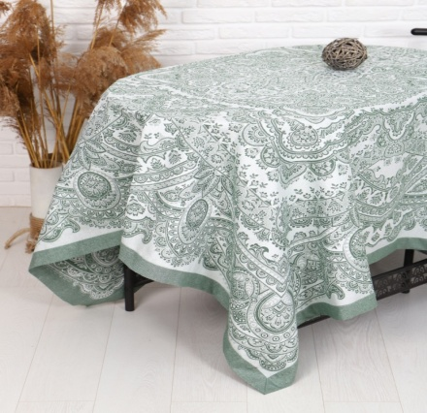 | Обр.1761ЯК Сказка | зеленый | 170*360 | 2440 |  | 0.00
 | Обр.1761ЯК Авиньон | белый | 170*366 | 2440 |  | 0.00
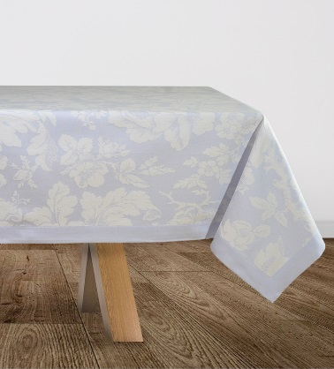 | Обр.1761ЯК Авиньон | ледяной | 170*366 | 2440 |  | 0.00
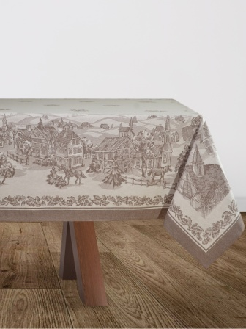 | 03С-34ЯК Американская деревня | коричневый | 170*229 | 1650 |  | 0.00
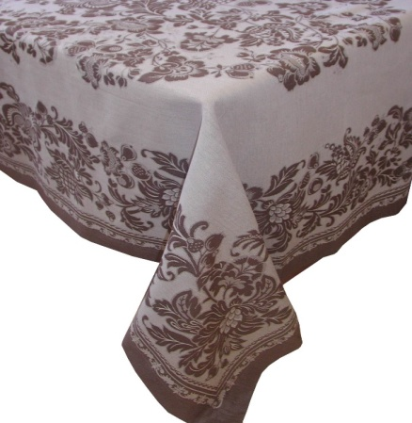 | 03С-34ЯК Шамборд | коричневый | 178*229 | 1650 |  | 0.00
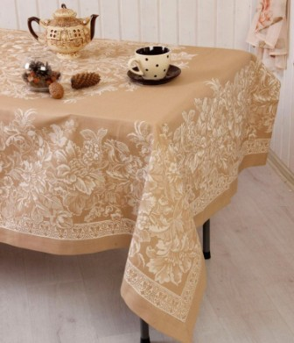 | 03С-34ЯК Лесная сказка | бежевый |  |  |  | 0.00
 |  |  | 170*274 | 2100 |  | 0.00
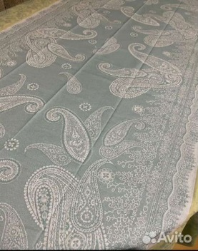 | 03С-34ЯК Хива | зеленый | 178*274 | 2100 |  | 0.00
 |  |  | 178*320 | 2450 |  | 0.00
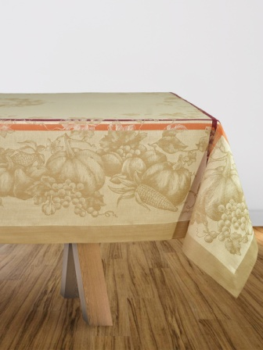 | 03С-34ЯК Тыква | бежевый | 178*274 | 2100 |  | 0.00
 |  |  | 178*320 | 2450 |  | 0.00
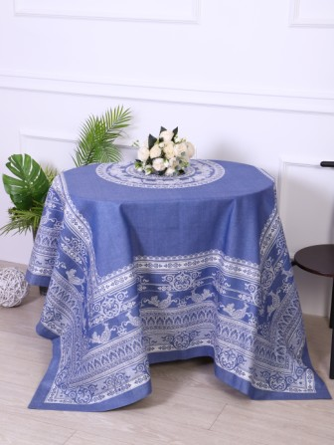 | 03С-34ЯК Ханука | синий | 178*274 | 1155 |  | 0.00
 |  |  | 178*320 | 1260 |  | 0.00
Итого |  |  |  |  | 0 | 0.00
ВСЕГО |  |  |  |  | 0 | 0.00

